Calculos
 | mujer | mujer | Hombre | Hombre |  |  | Mujer | Mujer | Mujer | Mujer | hombre | hombre | hombre | hombre
 | Crea<0,7 | Crea>0,7 | Crea<0,9 | Crea>0,9 |  |  | Crea<0,7 | Crea<0,7 | Crea>0,7 | Crea>0,7 | Crea<0,9 | Crea<0,9 | Crea>0,9 | Crea>0,9
A | 0.7 | 0.7 | 0.9 | 0.9 | 0.9 |  | Cys<=0,8 | Cys>0,8 | Cys<=0,8 | Cys>0,8 | Cys<=0,8 | Cys>0,8 | Cys<=0,8 | Cys>0,8
B | -0.241 | -1.2 | -0.302 | -1.2 | -0.302 | A | 0.7 | 0.7 | 0.7 | 0.7 | 0.9 | 0.9 | 0.9 | 0.9 | 0.9
 |  |  |  |  | 1 | B | -0.219 | -0.219 | -0.544 | -0.544 | -0.144 | -0.144 | -0.544 | -0.544 | -0.144
 |  |  |  |  |  | C | 0.8 | 0.8 | 0.8 | 0.8 | 0.8 | 0.8 | 0.8 | 0.8 | 0.8
 |  |  |  |  |  | D | -0.323 | -0.778 | -0.323 | -0.778 | -0.323 | -0.778 | -0.323 | -0.778 | -0.778
93 |  |  |  |  |  |  |  |  |  |  |  |  |  |  | 1
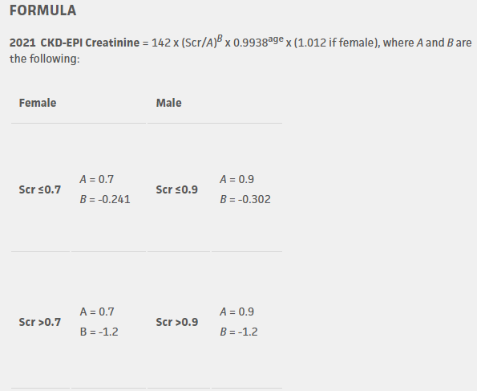
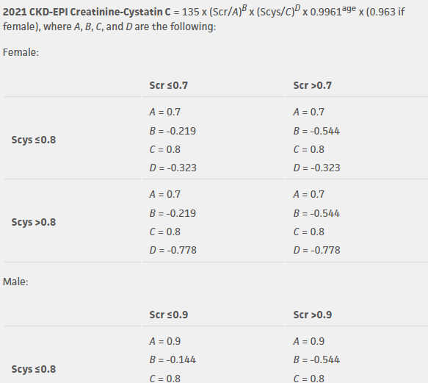
6680 | 1

